Gráficas
Valor Planeado vs Ganado
 | Valor Planeado | Valor en revisión | Valor real
Costo planeado vs real
 | Costo planeado
CPI |  | CPI | SPI
#DIV/0! | 26/05/2022 | #DIV/0! | 1.00
 | 27/05/2022 | #DIV/0! | 0.19
SPI | 28/05/2022 | #DIV/0! | 0.13
0.08 | 29/05/2022 | #DIV/0! | 0.10
 | 30/05/2022 | #DIV/0! | 0.09
Error estimación | 31/05/2022 | #DIV/0! | 0.08
#DIV/0! | 01/06/2022 | #DIV/0! | 0.08
 | 02/06/2022 | #DIV/0! | 0.08
 | 03/06/2022 | #DIV/0! | 0.08
 | 04/06/2022 | #DIV/0! | 0.08
 | 05/06/2022 | #DIV/0! | 0.08
 | 06/06/2022 | #DIV/0! | 0.08
 | 07/06/2022 | #DIV/0! | 0.08
 | 08/06/2022 | #DIV/0! | 0.08
 | 09/06/2022 | #DIV/0! | 0.08
 | 10/06/2022 | #DIV/0! | 0.08

Tiempo por fase
Inyección y Detección

Defect Log
ID | Nombre Defecto | Costo en minutos | Severidad | Fase de Inyección | Fase de Detección | Tipo | Estado |  | Inyección | Detección
1 |  |  |  |  |  |  |  | Análisis | 0 | 0
2 |  |  |  |  |  |  |  | Diseño | 0 | 0
3 |  |  |  |  |  |  |  | Implementación | 0 | 0
4 |  |  |  |  |  |  |  | Pruebas | 0 | 0
5 |  |  |  |  |  |  |  | Producción | 0 | 0
6
7
Inyección de defectos
 | Total
Detección defectos
 | Total
8
9
10
11
12
13
14
15
16
17
18
19
20
21
22
23
24
25

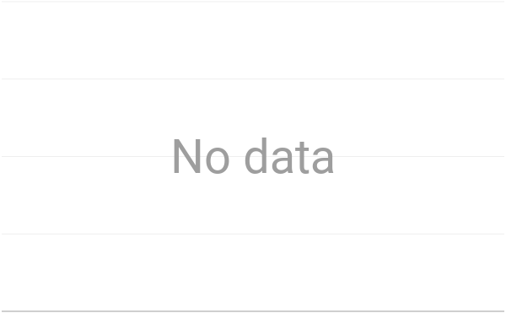
Inyección y Detección

T
Valor Planeado vs Ganado
 | Valor Planeado | Valor en revisión | Valor ganado
 |  |  |  | AP acum | AP en revisión | AP entregados
 |  |  |  | 0 | 0 | 0
 |  |  |  | 6 | 1900-01-06 | 0
 |  |  |  | 31 | 1900-01-06 | 0
 |  |  |  | 47 | 1900-01-06 | 0
 |  |  |  | 58 | 1900-01-06 | 0
 |  |  |  | 69 | 1900-01-06 | 0
 |  |  |  | 151 | 1900-01-12 | 0
 |  |  |  | 151 | 1900-01-12 | 0
 |  |  |  | 151 | 1900-01-12 | 0
 |  |  |  | 151 | 1900-01-12 | 0
 |  |  |  | 151 | 1900-01-12 | 0
 |  |  |  | 151 | 1900-01-12 | 0
 |  |  |  | 151 | 1900-01-12 | 0
 |  |  |  | 151 | 1900-01-12 | 0
 |  |  |  | 151 | 1900-01-12 | 0
 |  |  |  | 151 | 1900-01-12 | 0
 |  |  |  | 151 | 1900-01-12 | 0

Costo planeado vs real
 | Costo planeado | Costo real
 |  |  |  | Costo acum | Costo real

 |  |  |  | 1900-01-03 | 0
 |  |  |  | 1900-01-19 | 0
 |  |  |  | 1900-01-30 | 0
 |  |  |  | 1900-02-05 | 0
 |  |  |  | 1900-02-12 | 0
 |  |  |  | 1900-04-07 | 0
 |  |  |  | 98.0 | 0
 |  |  |  | 98.0 | 0
 |  |  |  | 98.0 | 0
 |  |  |  | 98.0 | 0
 |  |  |  | 98.0 | 0
 |  |  |  | 98.0 | 0
 |  |  |  | 98.0 | 0
 |  |  |  | 98.0 | 0
 |  |  |  | 98.0 | 0
 |  |  |  | 98.0 | 0

Tiempo por fase
PV(donde debemos estar) | 100
EV(donde estamos) | 1900-01-07
AC | 0
CPI | #DIV/0!
SPI | 0.0794701987
Error de estimacion | #DIV/0!

 | 01/06/2022 | Anteriores mediciones | 08/06/2022 | Total
Análisis | 177 | 105 | 71 | 353
Diseño | 330 | 377 | 341 | 1048
Desarrollo | 640 | 1868 | 1090 | 3598
Pruebas | 229 | 59 | 675 | 963
Entrega | 60 | 0 | 770 | 830

